Ejercicio1
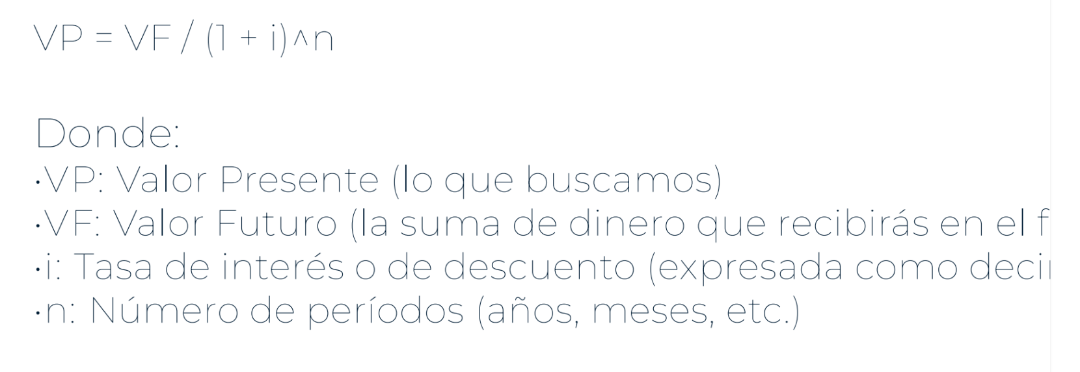

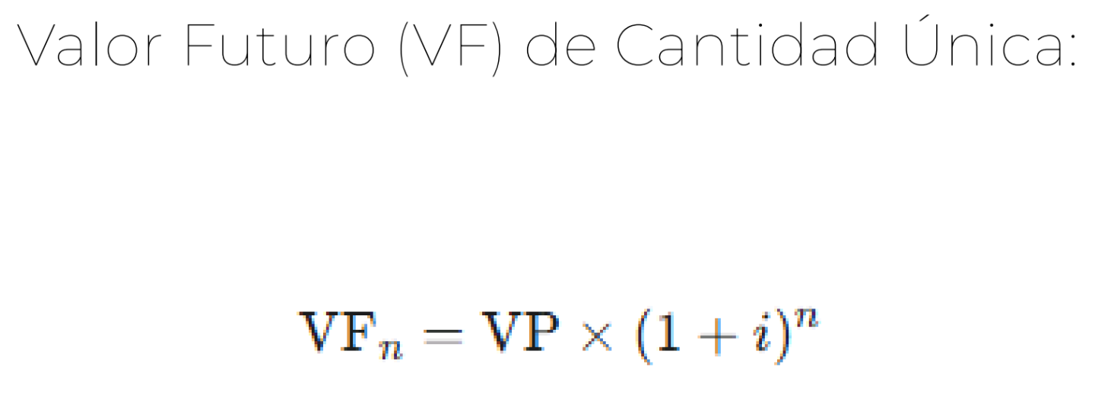

i anual | 7.5
i | 0.075
i trimestral | 0.01875
VP | 45000
Periodos | 22

VF | 67717.387082

Ejercicio3
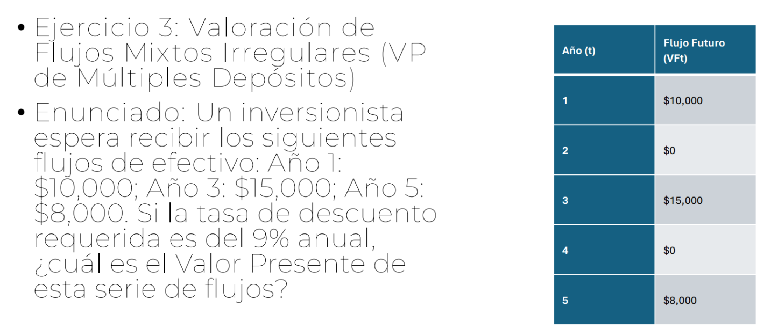

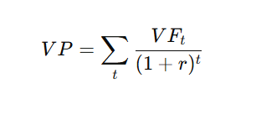

Año1 | 10000
Año3 | 15000
Año5 | 8000
i% | 9
i% | 0.09

VP1 | 9174.3119266
VP3 | 11582.752201
VP5 | 5199.4510904

VP | 25956.515218

Ejercicio4
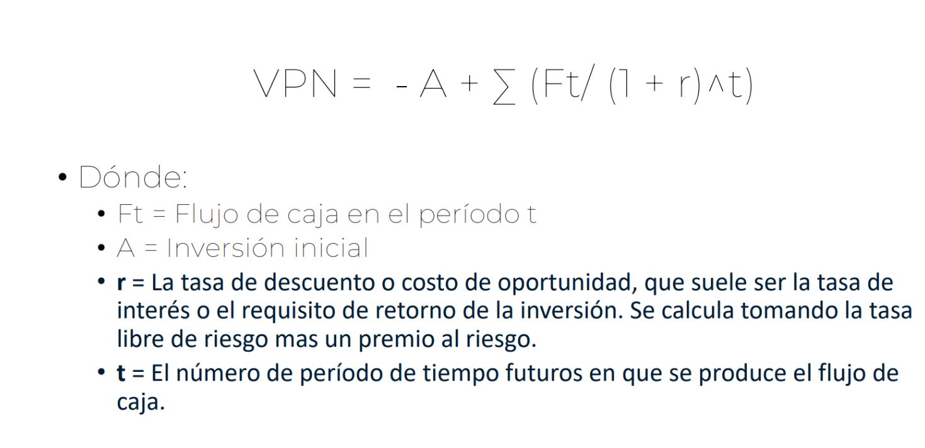
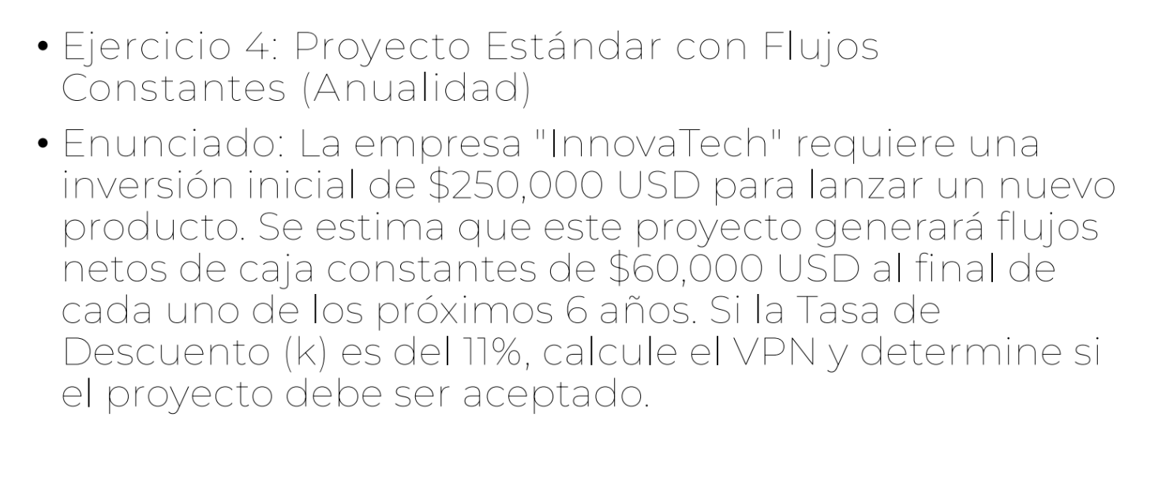

A | 250000
Ft | 60000
k % | 11
k | 0.11

Año1 | 54054.054054
Año2 | 48697.345995
Año3 | 43871.482878
Año4 | 39523.858449
Año5 | 35607.079684
Año6 | 32078.450165

Sumatoria | 253832.27122

VPN | 3832.2712243

Ejercicio5
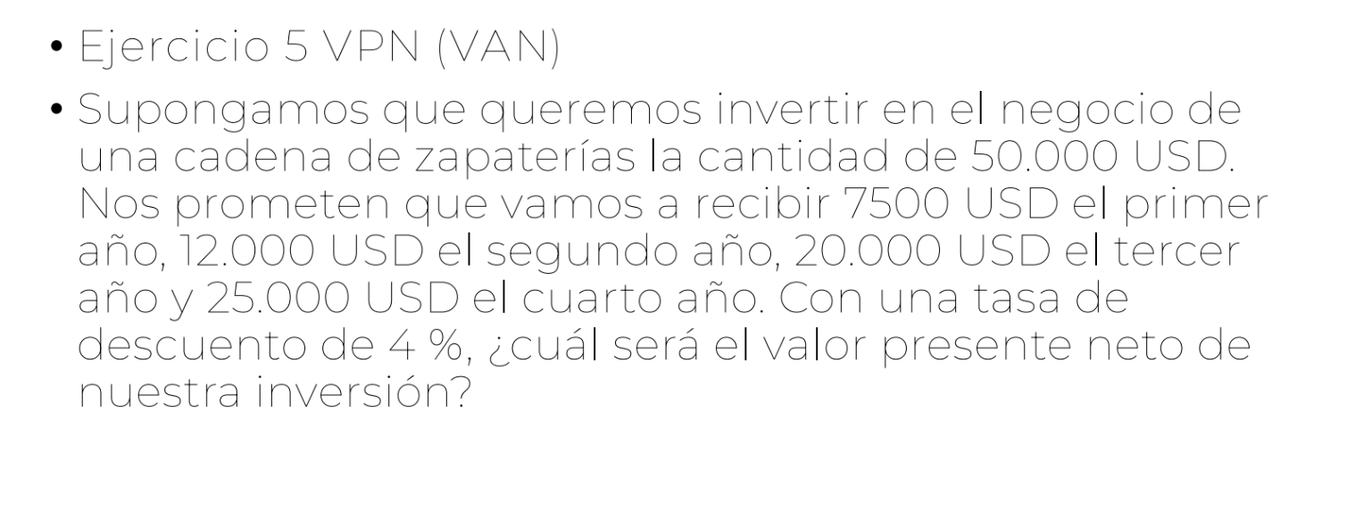

A | 50000

k % | 4
k | 0.04

Año1 | 7211.5384615
Año2 | 11094.674556
Año3 | 17779.927173
Año4 | 21370.104776

Sumatoria | 57456.244967

VPN | 7456.2449669

Ejercicio6
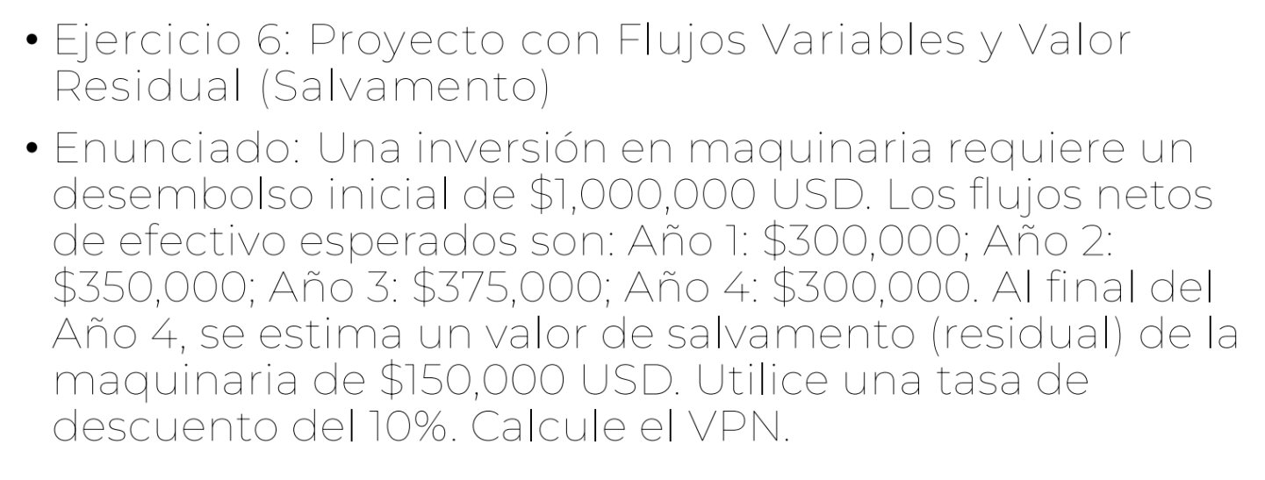

A | 1000000

k % | 10
k | 0.1

F1 | 300000
F2 | 350000
F3 | 375000
F4 | 300000 | + | 150000 | 450000

Año1 | 272727.27273
Año2 | 289256.19835
Año3 | 281743.05034
Año4 | 307356.05491

Sumatoria | 1151082.5763

VPN | 151082.57633

Ejercicio7
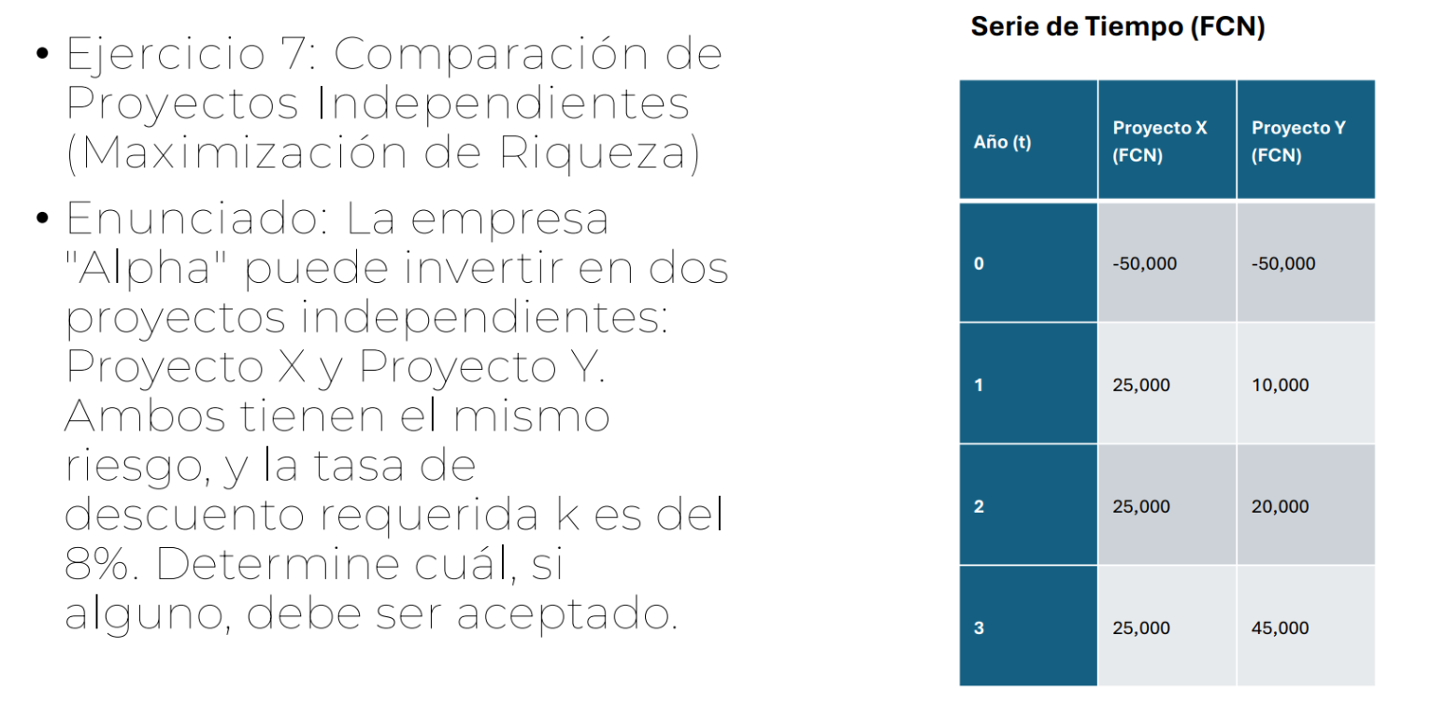

Proyecto X |  | Proyecto Y

k% | 8 | k% | 8
k | 0.08 | k | 0.08
A | 50000 | A | 50000

F1 | 25000 | F1 | 10000
F2 | 25000 | F2 | 20000
F3 | 25000 | F3 | 45000

VP1 | 23148.148148 | VP1 | 9259.2592593
VP2 | 21433.470508 | VP2 | 17146.776406
VP3 | 19845.806026 | VP3 | 35722.450846
SUMA | 64427.424681 | SUMA | 62128.486511

VPN | 14427.424681 | VPN | 12128.486511

Ejercicio8
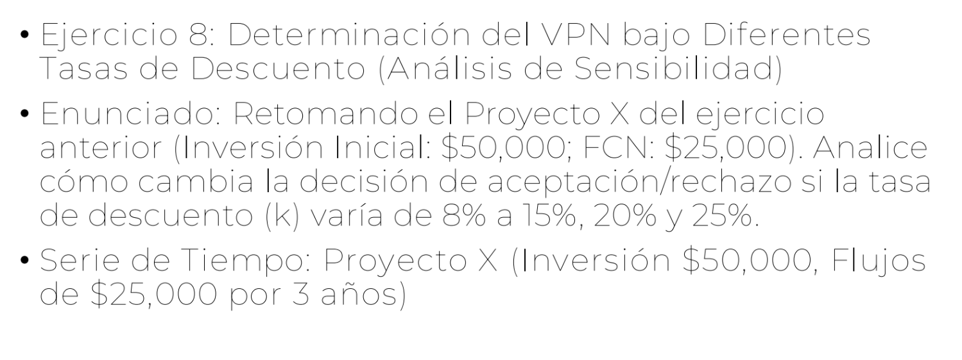

k 8% |  | k 15% |  | k 20% |  | k 25%
A | 50000 | A | 50000 | A | 50000 | A | 50000
FCN | 25000 | FCN | 25000 | FCN | 25000 | FCN | 25000
k% | 8 | k% | 15 | k% | 20 | k% | 25
k | 0.08 | k | 0.15 | k | 0.2 | k | 0.25

VP1 | 23148.148148 | VP1 | 21739.130435 | VP1 | 20833.333333 | VP1 | 20000
VP2 | 21433.470508 | VP2 | 18903.591682 | VP2 | 17361.111111 | VP2 | 16000
VP3 | 19845.806026 | VP3 | 16437.905811 | VP3 | 14467.592593 | VP3 | 12800
SUMA | 64427.424681 | SUMA | 57080.627928 | SUMA | 52662.037037 | SUMA | 48800

VPN | 14427.424681 | VPN | 7080.627928 | VPN | 2662.037037 | VPN | -1200

Ejercicio9
